关系图
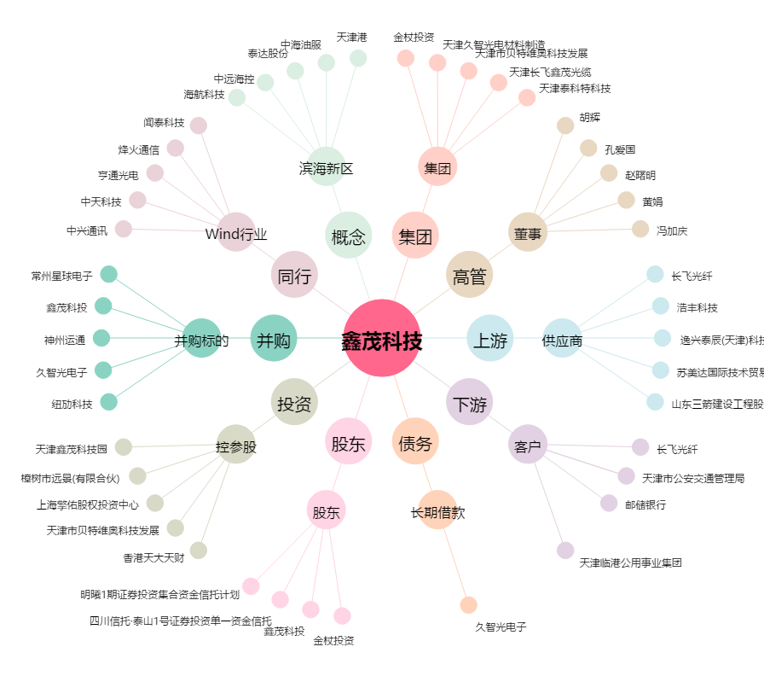
鑫茂科技[000836.SZ] - 关系概览图

